List1
Schválený rozpočet městem zřízené příspěvkové organizace na rok 2023

Název organizace: | Městská knihovna Děčín,příspěvková organizace

 |  |  | v tis. Kč
 | Schválený rozpočet | Očekávaná skutečnost | Návrh rozpočtu
 | na rok 2022 | k 31. 12. 2022 | na rok 2023
příspěvek zřizovatele | 20,960 | 21,468 | 24,000

 |  |  | v tis. Kč
Ukazatel | Schválený rozpočet | Očekávaná skutečnost | Návrh rozpočtu
 | na rok 2022 | k 31. 12. 2022 | na rok 2023
účet/náklady (ZU) | 25,134 | 26,354 | 28,289
501 - materiál | 2,799 | 2,930 | 2,748
502 - energie | 1,428 | 1,630 | 2,615
511 - údržba | 200 | 280 | 280
512 - cestovné | 10 | 22 | 15
513 - náklady na reprezentaci | 10 | 13 | 15
518 - služby | 2,270 | 2,400 | 2,222
521 - mzdové nákl. | 13,055 | 13,500 | 14,561
524 - soc.pojištění | 4,255 | 4,350 | 4,763
528 - ost.soc.náklady | 6 | 9 | 10
527 - zák.soc.náklady | 599 | 602 | 619
549 - ost. náklady | 143 | 150 | 149
551 - odpisy | 273 | 266 | 220
558 - náklady z DHM | 50 | 180 | 50
569 - ost.fin.náklady | 36 | 22 | 22
účet/výnosy (ZU) | 25,134 | 26,294 | 28,289
601 - tržby kurzy | 845 | 960 | 900
602 - tržby čtenáři | 480 | 470 | 450
603 - tržby pronájmy | 33 | 45 | 40
672 - rozouštění dotace | 62 | 62 | 62
649 - ost.výnosy
672 - dotace celkem | 23,714 | 24,757 | 26,837
z toho: příspěvek zřizovatele | 20,960 | 21,468 | 24,000
Hospodářský výsledek | 0 | -60 | 0
2022-11-21 | ZU = závazný ukazatel
Zpracoval: Johanová Martina

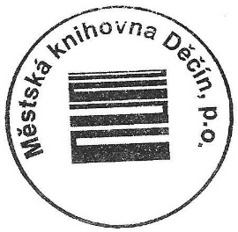
 |  |  | Mgr. Ladislav Zoubek
 |  |  | ředitel MěK

